Sheet1
주 문 서

 |  |  |  |  | 수신처 |  | 유니폼월드 |  |  |  | 발주일자
전화 | 070-7369-7583 |  |  |  | 팩스 |  | 070-7390-7583 |  |  |  | 이메일 | kjapparel.uw@gmail.com

발주처
상호 |  |  |  |  | 담당자 |  |  |  |  |  | 이메일
전화 |  |  |  |  | 팩스 |  |  |  |  |  | 휴대폰
배송지

주문내역
모델명 |  | 사이즈별 수량 |  |  |  |  |  |  |  |  | 단가 | 공급가액 | 세액
 |  | 상의
 |  | XS (80) | S (85) | M (90) | L (95) | XL (100) | 2XL (105) | 3XL (110) | 4XL (115) | 5XL (120)
 |  |  |  |  |  |  |  |  |  |  |  | - | -
 |  |  |  |  |  |  |  |  |  |  |  | - | -
 |  |  |  |  |  |  |  |  |  |  |  | - | -
 |  | 하의(괄호안은 여자옷사이즈)
 |  | 28 (27) | 30 (29) | 32 (31) | 34 (33) | 36 (35) | 38 (37) | 40 | 42 | 44
 |  |  |  |  |  |  |  |  |  |  |  | - | -
 |  |  |  |  |  |  |  |  |  |  |  | - | -
 |  |  |  |  |  |  |  |  |  |  |  | - | -
로고인쇄 |  |  |  |  |  |  |  |  |  |  |  | - | -
※ 로고파일은 홈페이지(www.uniformworld.kr) 로고업로드 게시판을 이용해 주시거나, 이메일로 보내주시기 바랍니다. |  |  |  |  |  |  |  |  |  |  | 합계 | - | -
 |  |  |  |  |  |  |  |  |  |  | 총결제액 | ₩-

상호 및 로고 인쇄
로고내용
인쇄방법
로고위치 |  | 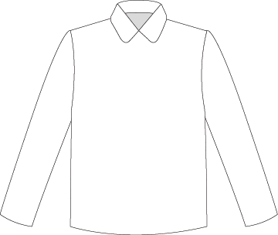 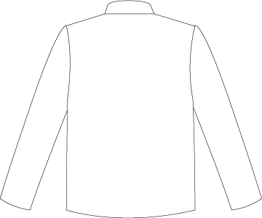

결제방법 |  |  |  |  |  |  |  |  |  |  | 입금자명
증빙서류
 |  | ※ 현금영수증/ 세금계산서를 원하시는 고객님들께서는 고객센터로 연락바랍니다.

